2.LAYOUT
2. LAYOUT — 메인 + 사용 팝업 전체
DMF0044 Sales Reports · UI 분석서 v1.0 · 2026-07-10 (hook #105 11시트)
📖 읽는 법 — 실제 화면 그림. ①=메인, 이후 팝업(버전/환율/텍스트 + 공용 Item/TitleSet).
① 메인 화면 (TO-BE Figma 캡쳐)
진입: Demand > Demand Plan > Sales Reports — 조회조건 5종(Division 다중체크 / Report Type(clbType — REPORT_SP_W→"SP Version" / REPORT_BP_M→"BP Version" 라벨 토글) / Year(usrYear — CALENDAR_YYYY 당해년 기본) / Data Type(usrDataType — ALL/Cutoff/ETC) / Version(txtSPVersion + btnSPVer "…" 버전 팝업)) + 커스텀 버튼 Column/Measure(btnMeasure) · Exchange Rate(btnExchangeRate) · Text 입력(btnTextbox — div82 전용). 그리드 = 키 33컬럼 + 월(M_) 동적 PIVOT(연 span 2계층). Figma screens md 는 스텁(node-id 미기입)
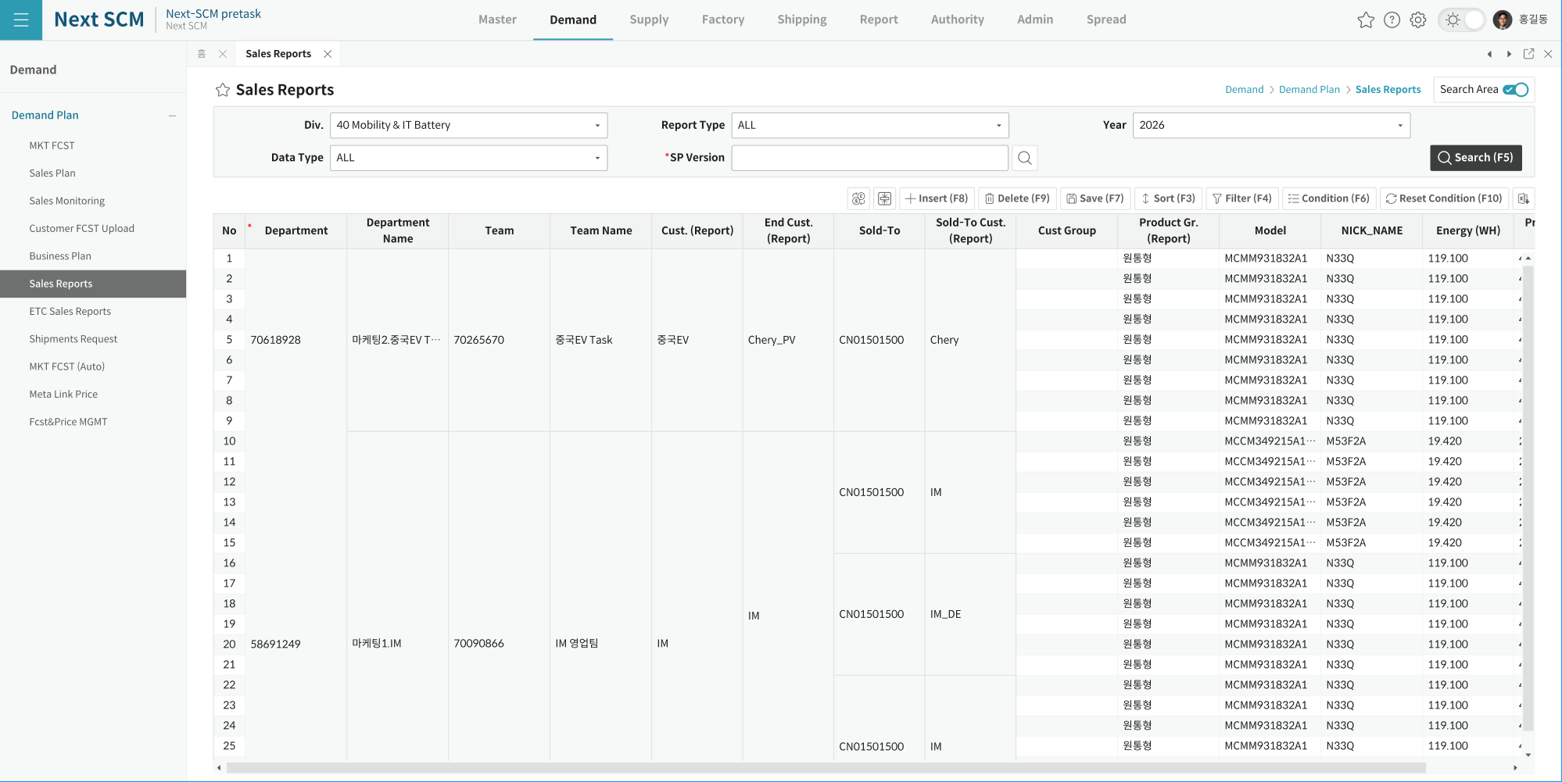

② United Version 팝업 (DMF0044_United_VersionPopup — 전용, 캡쳐 부재)
진입: 버전 "…"(btnSPVer) 버튼. 시트 "MDFVerpopup". 조건: Division(고정·비활성) / Report Type(clbType — _sType 이 REPORT_SP_W 면 MDF_TYPE_SP_POPUP 아니면 MDF_TYPE_BP_POPUP lookup) / 기간(drpPeriod 기본 -1M~+5M) / Description(txtDesc) / 실적포함(chkResult→BasicDate 활성) / Update(chkUpdate) / MV(chkMV→MvMonth). 버튼(ControlDisplay 로 타입별 토글): Find / Transfer(GDW 전송 ActionType T, SendYN=N 행) / Cancel(전송취소 C, SendYN=Y) / VerCopy(복사 CP — 실적 미포함 시 MSG00314 확인) / VerCreate(생성 CR) / VerDelete(삭제 D — SendYN N/C 만, MSG00016) / OK / Close. 행 더블클릭 or OK → sVersions 반환 후 부모 txtSPVersion 세팅. SP: GET_SALES_VERSION_POPUP(5) / SAVE_SALES_PLAN_VERSION_COPY(D/CP/CR, 8) / MOBILE_REPORT_CREATE(T/C, 5). 셀 클릭 = 행 하이라이트(SetBGColor)+giRowIndex

③ Exchange Rate 팝업 (DMF0044_SalesReportExchangePopup — 전용, 캡쳐 부재)
진입: "Exchange Rate"(btnExchangeRate) — 편집모드(IsLock=false) 중 MSG00142 차단 + Version 공란 MSG00281. 시트 "Sales Price PopUp": Division(콤보)×Currency×Unit(기준통화) 행 × 월(D+yyyymmdd, 연도 span) 컬럼. 조건: Division(다중체크) / Year(usrYear -5~+10년). GET_EXCHANGE_POPUP_SPREAD_TITLE(연 헤더) + GET_SCM_MST_EXCHANGE_RATE_POPUP(레이아웃) + _DATA(값 셀 세팅). Edit/Insert/Save = ADMIN·DM ADMIN 만(그 외 MSG00096). Insert 기본 Currency=KRW. 저장 = Red 셀만 수집 → 빈값→"0"/"0"→D → SAVE_DM_EXCHANGE_RATE_REPORT('^' 9종). 신규행 Division/Currency/Unit 필수·EXCHANGE_PRICE 필수(MSG00002). 성공 MSG00004(iCUD_R). ⚠ 과거월 잠금 로직 전체 주석(현재 비활성). 반환 blnOK(부모 재조회는 주석)

④ Text 입력 팝업 (DMF0044_SalesReport_TextboxPopup — 전용, div82, 캡쳐 부재)
진입: "Text 입력"(btnTextbox — Division 82 시만 Visible) — Version 공란 MSG00281. 시트 "Textbox Popup": DESCRIPTION1~13 (13개월 헤더 yyyy-MM, sMonday 기준). GET_TEXTBOX(P_VERSION_NO, OUT[1]=MONDAY 기준월). 저장 SAVE_TEXTBOX(VERSION_NO+YYYYMM+DESCRIPTION1~13+CREATED_BY, 15 param). Edit/Save = ADMIN·DM ADMIN 만(MSG00096). 셀 = Multiline TextCellType(MaxLength 8000, 행높이 300). 성공 MSG00004 / 실패 MSG00006(미등록)

⑤ Item 검색 (공용 ItemByDivisionModal)
진입: 그리드 ITEM_ID 셀 더블클릭(cellTypeImage 아이콘 — 값이 "기타매출" 이 아닐 때만) — DM0002_ItembyDivisionPopupEx.Form_Load(false, division, team, ...). OK 시 ITEM_ID + NICK_NAME 자동세팅
※ 이미지 부재: row215.png (확보 시 삽입)

⑥ Column / Measure Setting (공용 TitleSetModal)
진입: btnMeasure(Tag "Measure Show") — DM0002_TitleSetForm_Popup("DMF0044", siMain.SheetName, false). OK 시 InitSpread 재구성. 메타 = SHEET_COLUMNS 58(MDF Reports 46) / SHEET_MEASURE 18
※ 이미지 부재: row275.png (확보 시 삽입)

※ ①=Figma 캡쳐 (CAP_SVG\DMF0044.png). Figma screens md 는 node-id 미기입 스텁 — 실 프레임 확보 시 보강.
※ ⑤~⑥ 이미지는 DMF0003 UI분석서 공용 모달 와이어프레임 재사용(부재 시 노트). ②~④ 전용 팝업은 캡쳐 부재 — 텍스트 사양만 (확보 시 교체).

